Список ошибок
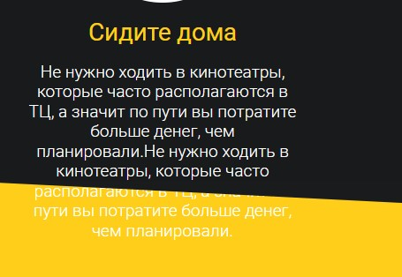
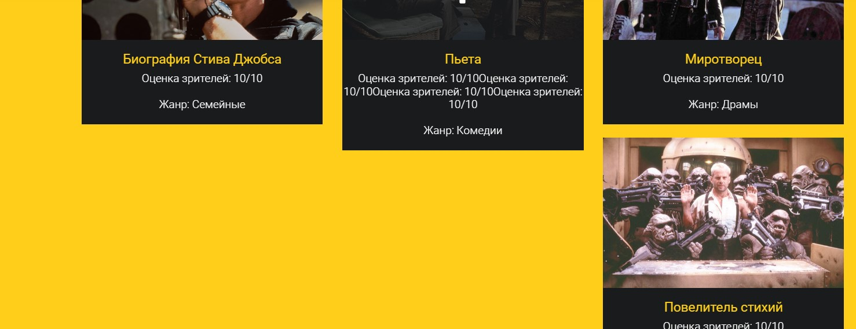
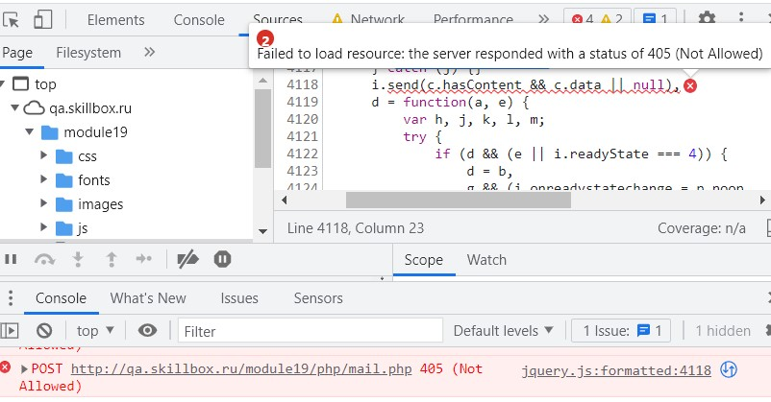
№ | Заголовок | Описание | Окружение | Устройство | Шаги воспроизведения | Фактический результат | Ожидаемый результат | Дополнительная информация
Ошибка 1 | Заголовок на первом слайде в блоке "Начало" сливается с фоновым изображением | Заголовок на первом слайде в блоке "Начало" сливается с фоновым изображением, он должен находиться выше. Элемент с классом .fittext2 имеет слишком большое значение top:120px | Chrome, version 116.0.5845.111 | desktop | 1. Перейти по ссылке http://qa.skillbox.ru/module19/ | Заголовок на первом слайде сливается с фоновым изображением, отступы не соответствуют макету | Заголовок на первом слайде читаем и не сливается с фоновым изображением. Отступы соответствуют макету
Ошибка 2 | Третий слайд в блоке "Начало" не проходит проверку локализации | Третий слайд в блоке "Начало" не проходит проверку локализации, он выполнен на английском языке в русскоязычной версии страницы | Chrome, version 116.0.5845.111 | desktop | 1. Перейти по ссылке http://qa.skillbox.ru/module19/ 2. Переместиться кнопкой вправо на третий слайд | Текст слайда на английском языке | Текс слайда на русском языке
Ошибка 3 | Блок "Начало" со слайдами не прохолит проверку на переполнение контента в нем | Блок "Начало" со слайдами не прохолит проверку на переполнение контента в нем.При увеличении текста в блоке со слайдами, текст выходит за рамки блока и становится нечитаемым | Chrome, version 116.0.5845.111 | desktop | 1. Перейти по ссылке http://qa.skillbox.ru/module19/ 2. С помощью DevTools увеличить количество текста в оном из слайдов | Текст выходит за рамки блока и становится не читаемым | Блок растягивается в зависимости от контента
Ошибка 4 | Цвет фона в блоке "Начало" не соответствует указанному в макете #f9da6a | Цвет фона в блоке "Начало" не соответствует указанному в макете #f9da6a | Chrome, version 116.0.5845.111 | desktop | 1. Перейти по ссылке http://qa.skillbox.ru/module19/ 2. С помощью DevTools посмотреть цвет текста в макете и сравнить с цветом в макете | Цвет фона модуля "Начало" background: #FECE1A; | Цвет фона модуля "Начало" background: #f9da6a;
Ошибка 5 | Шрифт главной старницы не соответствует шрифту указанному в макете : Arial | Шрифт главной старницы не соответствует шрифту указанному в макете : Arial | Chrome, version 116.0.5845.111 | desktop | 1. Перейти по ссылке http://qa.skillbox.ru/module19/ 2. С помощью DevTools посмотреть какой шрифт подключен к странице | Шрифт подключенный к странице = Roboto | Шрифт подключенный к странице = Arial
Ошибка 6 | Кнопки пагинации в разделе "Начало" и расстояние между ними не соответствуют размерам макета | Кнопки пагинации в разделе "Начало" и расстояние между ними не соответствуют размерам макета | Chrome, version 116.0.5845.111 | desktop | 1. Перейти по ссылке http://qa.skillbox.ru/module19/ 2. С помощью DevTools посмотреть размер кнопок пагинации и сравнить с макетом | Cвойства CSS переключателей с классом .da-dots span { width: 50px; height: 3px; margin: 0 5px 0 0; } | Cвойства CSS переключателей с классом .da-dots span { width: 30px; height: 30px; margin: 0 15px 0 0; }
Ошибка 5 | В блоке "Почему мы" параграфы с текстом не проходят проверку на переполнение контента | В блоке "Почему мы" параграфы с текстом не проходят проверку на переполнение контента, при увеличении контента вылезают за рамки блока | Chrome, version 116.0.5845.111 | desktop | 1. Перейти по ссылке http://qa.skillbox.ru/module19/ 2. С помощью DevTools увеличить количество текста в оном из параграфе | Текст выходит за рамки блока и становится | Блок растягивается в зависимости от контента
Ошибка 6 | Фон в блоке "Почему мы" не соответствует указанному в макете #000 | Фон в блоке "Почему мы" не соответствует указанному в макете #000 | Chrome, version 116.0.5845.111 | desktop | 1. Перейти по ссылке http://qa.skillbox.ru/module19/ 2. С помощью DevTools посмотреть цвет фона блока "Почему мы" с классом .primary-section | Цвет фона блока .primary-section {background: #181A1C; } | Цвет фона блока .primary-section {background: #000; } |  | 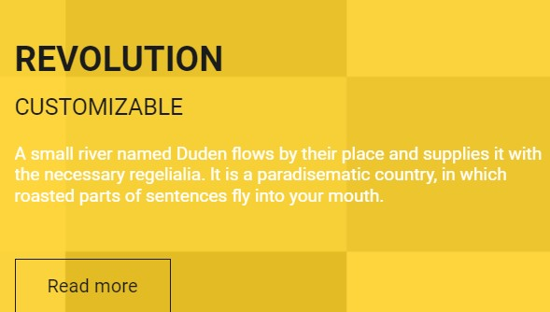
Ошибка 7 | Картинки в блоке "Почему мы" не соответствует размерам макета | Картинки в блоке "Почему мы" не соответствует размерам макета | Chrome, version 116.0.5845.111 | desktop | 1. Перейти по ссылке http://qa.skillbox.ru/module19/ 2. С помощью DevTools посмотреть размер изображений в блоке "Почему мы" с классом .service | .service img { width: 150px; height: 150px; } | .service img { width: 300px; height: 300px; }
Ошибка 8 | Цвет заголовка h1 в блоке "Почему мы" не соответствует цвету указанному в макете | Цвет заголовка h1 в блоке "Почему мы" не соответствует цвету указанному в макете | Chrome, version 116.0.5845.111 | desktop | 1. Перейти по ссылке http://qa.skillbox.ru/module19/ 2. С помощью DevTools посмотреть цвет заголовка h1 в блоке "Почему мы" с классом .primary-section | .primary-section h1 { color: #fff | .primary-section h1 { color: #f9da6a
Ошибка 9 | Цвет текста на главной странице с классом .primary-section .title p не соответствует цвету указанному в макете | Цвет текста на главной странице с классом .primary-section .title p не соответствует цвету указанному в макете | Chrome, version 116.0.5845.111 | desktop | 1. Перейти по ссылке http://qa.skillbox.ru/module19/ 2. С помощью DevTools посмотреть цвет текста в параграфе "p"в элементе с классом .primary-section .title p | .primary-section .title p { color: #FECE1A;} | .primary-section .title p { color: #FFF;}
Ошибка 10 | Цвет заголовка h3 в блоке "Почему мы" не соответствует цвету указанному в макете | Цвет заголовка h3 в блоке "Почему мы" не соответствует цвету указанному в макете | Chrome, version 116.0.5845.111 | desktop | 1. Перейти по ссылке http://qa.skillbox.ru/module19/ 2. С помощью DevTools посмотреть цвет текста в параграфе "p" в блоке "Почему мы" с классом .primary-section .title h3 | .primary-section h3 { color: #FECE1A} | .primary-section h3 { color: #fff
Ошибка 11 | В блоке «‎База фильмов» контент заголовока и текста не соответствует тексту в макете | В блоке «‎База фильмов» контент заголовока и текста не соответствует тексту в макете | Chrome, version 116.0.5845.111 | desktop | 1. Перейти по ссылке http://qa.skillbox.ru/module19/ 2. С помощью DevTools посмотреть контент в блоке "Почему мы" с классом .secondary-section .title | <div class=" title"> <h1>Вы уже видели эти фильмы? Они у нас есть!</h1> <p>А также еще несколько других. Но эти фильмы хорошие, стоит посмотреть их несколько раз.</p> </div> | <div class=" title"> <h1>Оцените нашу шикарную коллекцию фильмов!</h1> <p>Эти фильмы настолько хороши, что их можно просматривать снова и снова!</p> </div>
Ошибка 12 | Цвет фона на странице у элементов с классом .secondary-section не соответствует указанному в макете #f9da6a | Цвет фона на странице у элементов с классом .secondary-section не соответствует указанному в макете #f9da6a | Chrome, version 116.0.5845.111 | desktop | 1. Перейти по ссылке http://qa.skillbox.ru/module19/ 2. С помощью DevTools посмотреть цвет текста страницы и сравнить с цветом в макете | Цвет фона у элемента .secondary-section { background: #FECE1A; } | Цвет фона у элемента .secondary-section { background: #f9da6a; }
Ошибка 13 | Размер и форма карточек с фильмами в блоке "База фильмов" не соотвествует макету | Размер и форма карточек с фильмами в блоке "База фильмов" не соотвествует макету | Chrome, version 116.0.5845.111 | desktop | 1. Перейти по ссылке http://qa.skillbox.ru/module19/ 2. С помощью DevTools сравнить карточки фильмов в макете | Карточки квадратные размер:370px * 361px | Карточки круглые размер:300px * 300px
Ошибка 14 | Иконки добавления в карточках фильма class="show_hide more" не соответствуют цвету и размеру указанному в макете в блоке "База фильмов" | Иконки добавления в карточках фильма class="show_hide more" не соответствуют цвету и размеру указанному в макете в блоке "База фильмов" | Chrome, version 116.0.5845.111 | desktop | 1. Перейти по ссылке http://qa.skillbox.ru/module19/ 2. Навести курсор на карточку фильма 3. С помощью DevTools посмотреть размер иконки | Иконка с классом .show_hide more имеет цвет #fff, размер 80px | Иконка с классом .show_hide more имеет цвет #f9da6a, размер 100px
Ошибка 15 | В блоке «‎База фильмов» картинки не соотетсвуют названиям фильмов | В блоке «‎База фильмов» картинки не соотетсвуют названиям фильмов | Chrome, version 116.0.5845.111 | desktop | 1. Перейти по ссылке http://qa.skillbox.ru/module19/ 2. Переместиться в раздел база фильмов | Картинки фильмов не соответствуют названиям | Картинки соответствуют указанным в названии фильмам
Ошибка 16 | В блоке «‎База фильмов» жанры фильмов указаны несоответствующе фильмам | В блоке «‎База фильмов» жанры фильмов указаны несоответствующе фильмам | Chrome, version 116.0.5845.111 | desktop | 1. Перейти по ссылке http://qa.skillbox.ru/module19/ 2. Переместиться в раздел база фильмов | Жанры расставлены несоответствующие фильмам | Жанры указаны в соответствии с фильмами
Ошибка 17 | В блоке «‎База фильмов» в карточке №9 не подгружается картинка фильма "Законопослушный гражданин" Portfolio09.jpg | В блоке «‎База фильмов» в карточке №9 не подгружается картинка фильма "Законопослушный гражданин". Ошибка в атрибуте src="images/Portfolio9.jpg", пропущен 0 | Chrome, version 116.0.5845.111 | desktop | 1. Перейти по ссылке http://qa.skillbox.ru/module19/ 2. Переместиться в раздел база фильмов | Картинка в карточке №9 не подгружается | Картинка подгружается и соответствует названию фильма
Ошибка 18 | В блоке «‎База фильмов» карточки не проходят проверку на переполнение | В блоке «‎База фильмов» карточки не проходят проверку на переполнение. При увеличении контента в одной из карточкек фильма, карточки становяться разных размеров | Chrome, version 116.0.5845.111 | desktop | 1. Перейти по ссылке http://qa.skillbox.ru/module19/ 2. С помощью DevTools увеличить количество текста в оной из карточке фильмов | Верстка съезжает, карточки становятся разных размеров | Карточки растягиваются и становятся одного размера
Ошибка 19 | Цвет заголовка и текста в блоке "О нас" не соответствует цвету указанному в макете | Цвет текста в блоке "О нас" под заголовком не соответствует цвету указанному в макете | Chrome, version 116.0.5845.111 | desktop | 1. Перейти по ссылке http://qa.skillbox.ru/module19/ 2. С помощью DevTools посмотреть цвет заголовка h3 и текста в параграфе "p" в блоке "О нас" с классом class="about-text centered" | .primary-section .title p { color: #FFF} .primary-section h3 { color: #FECE1A} | .primary-section .title p { color: #f9da6a} .primary-section h3 { color: #FFF}
Ошибка 20 | В блоке "О нас" с классом class="highlighted-box center" указан лишний контент | В блоке "О нас" с классом class="highlighted-box center" указан лишний контент, что не соответствует макету | Chrome, version 116.0.5845.111 | desktop | 1. Перейти по ссылке http://qa.skillbox.ru/module19/ 2. С помощью DevTools посмотреть блок class="highlighted-box center" | Присутсвует текст элемент <p>Попробуйте, это очень просто! Всего лишь одна цифра отделяет вас от того, чтобы повлиять на общий рейтинг. Почувствуйте себя бабочкой, которая взмахом своего крыла устраивает ураганы на другом конце света.</p> | Элемент <p> отсутствует
Ошибка 21 | В блоке "О нас"цвет элементов .bar .button не соответствует макету | В блоке "О нас"цвет элементов .bar .button не соответствует макету | Chrome, version 116.0.5845.111 | desktop | 1. Перейти по ссылке http://qa.skillbox.ru/module19/ 2. С помощью DevTools посмотреть в блоке "О нас"цвет элементов .bar .button | background-color: #FECE1A | background-color: ##f9da6a
Ошибка 22 | В блоке "Клиенты" текст заголовка h1 не соответствует макету | В блоке "Клиенты" текст заголовка h1 не соответствует макету | Chrome, version 116.0.5845.111 | desktop | 1. Перейти по ссылке http://qa.skillbox.ru/module19/ | В блоке "Клиенты" заголовок <h1>Что говорят наши клиенты??</h1> | В блоке "Клиенты" заголовок <h1>Обратная связь</h1>
Ошибка 23 | В блоке "Клиенты" фон текста с классом .testimonial p задан не в соответствии с макетом | В блоке "Клиенты" фон текста с классом .testimonial p задан не в сооьветствии с макетом | Chrome, version 116.0.5845.111 | desktop | 1. Перейти по ссылке http://qa.skillbox.ru/module19/ 2. Сравнить макет со страницей | В блоке "Клиенты" цвет элементов с классом .testimonial p { background: #FECE1A; } | В блоке "Клиенты" цвет элементов с классом .testimonial p { background: #f9da6a; }
Ошибка 24 | В блоке "Клиенты" заголовок и кнопки навигации не соответствуют по цвету макету | В блоке "Клиенты" заголовок и кнопки навигации не соответствуют по цвету макету | Chrome, version 116.0.5845.111 | desktop | 1. Перейти по ссылке http://qa.skillbox.ru/module19/ 2. Сравнить макет со страницей | Заголовок в блоке "Клиенты" с классом .third-section .title и кнопки навигации с классом .client-nav li a имеют цвет фона background: #FECE1A; | Заголовок в блоке "Клиенты" с классом .third-section .title и кнопки навигации с классом .client-nav li a имеют цвет фона background: #f9da6a;
Ошибка 25 | В блоке "Цена" нарушена локализация в кнопках с классом .button-ps и цвет текста не соответствует макету | В блоке "Цена" нарушена локализация в кнопках с классом .button-ps и цвет текста не соответствует макету | Chrome, version 116.0.5845.111 | desktop | 1. Перейти по ссылке http://qa.skillbox.ru/module19/ 2. Сравнить макет со страницей | HTML <a href="#" class="button button-ps">BUY</a> CSS .button-ps:focus {color: #FECE1A;} | HTML <a href="#" class="button button-ps">КУПИТЬ</a> CSS .button-ps:focus {color: #f9da6a;}
Ошибка 26 | В блоке с подпиской на главной странице текст ошибки валидации не соответствует макету. | В блоке с подпиской на главной странице текст ошибки валидации не соответствует макету. | Chrome, version 116.0.5845.111 | desktop | 1. Перейти по ссылке http://qa.skillbox.ru/module19/ 2. Нажать на кнопку подписаться 3. Сравнить текст валидации с макетом | Текст валидации Пожалуйста, укажите действительный email-адрес | Текст валидации Вы забыли указать валидный email-адрес
Ошибка 27 | В блоке с формой обратной связи на главной странице цвет текста и сам текст валидации не соответствует макету. | В блоке с формой обратной связи на главной странице цвет текста и сам текст валидации не соответствует макету. | Chrome, version 116.0.5845.111 | desktop | 1. Перейти по ссылке http://qa.skillbox.ru/module19/ 2. Нажать на кнопку отправить 3. Сравнить текст валидации с макетом | Текст валидации полей: Имя- Пожалуйста, введите имя Email - Пожалуйста, укажите действительный email-адрес Текстовое поле - Пожалуйста, введите текст Цвет текста валидации #CF0000 | Текст валидации полей: Имя- Вы забыли указать имя Email - Вы забыли указать валидный email-адрес Текстовое поле - ВВедите текст сообщения Цвет текста валидации #d21818
Ошибка 28 | В блоке с формой обратной связи на главной странице обводка у кнопки отправить не соответствует макету | В блоке с формой обратной связи на главной странице обводка у кнопки отправить не соответствует макету | Chrome, version 116.0.5845.111 | desktop | 1. Перейти по ссылке http://qa.skillbox.ru/module19/ 2. Сравнить текст валидации с макетом | Кнопка имеет острые углы и толщину обводки 1 px | Кнопка имеет скругленные углы и толщину обводки 3px
Ошибка 29 | Блок "Контакты" сверстан семантически неверно | Блок "Контакты" сверстан семантически неверно | Chrome, version 116.0.5845.111 | desktop | 1. Перейти по ссылке http://qa.skillbox.ru/module19/ 2. Просмотреть верстку раздела контактов | Блок с контактами сверстан семантически неверно | Блок с контактами сверстан семантически неверно
Ошибка 30 | Форма "Скажите привет" в разделе "Контакты" не отправляет сообщение об отправке | Форма "Скажи привет" в разделе "Контакты" не отправляет сообщение об отправке. Возникает ошибка 405 | Chrome, version 116.0.5845.111 | desktop | 1. Перейти по ссылке http://qa.skillbox.ru/module19/ 2. Заполнить форму "Скажите Привет" 3. Нажать кнопку "Отправить" | Форма не отправляет данные, нет сообщения об отправке | Форма отправляет данные, показываться алерт «‎Сообщение отправлено»
Ошибка 31 | Реализован логотип в header блоке с классом navbar на главной странице | Реализован логотип в header блоке с классом navbar на главной странице | Chrome, version 116.0.5845.111 | desktop | 1. Перейти по ссылке http://qa.skillbox.ru/module19/ | Реализован логотип в header блоке со ссылкой на главную страницу <a href="#" class="brand"> <img src="images/logo.png" width="120" height="40" alt="Logo"> <!-- This is website logo --> </a> | Логотип отсутствует согласно макету
Ошибка 32 | При ширине экрана 1920 px отступы между блоками circle-border в разделе "Почему мы" не соответствуют макету | При ширине экрана 1920 px отступы между блоками circle-border в разделе "Почему мы" не соответствуют макету | Chrome, version 116.0.5845.111 | desktop | 1. Перейти по ссылке http://qa.skillbox.ru/module19/ 2. С помощью DevTools уменьшить ширину экрана до 1280px | Отступы между блоками не соответствуют макету | Отступы между блоками соответствуют макету
Ошибка 33 | При ширине экрана 1280 px отступы между блоками circle-border в разделе "Почему мы" не соответствуют макету | При ширине экрана 1280 px отступы между блоками circle-border в разделе "Почему мы" не соответствуют макету | Chrome, version 116.0.5845.111 | desktop | 1. Перейти по ссылке http://qa.skillbox.ru/module19/ 2. С помощью DevTools уменьшить ширину экрана до 1280px | Отступы между блоками не соответствуют макету | Отступы между блоками соответствуют макету и равны 130px

